Sheet1
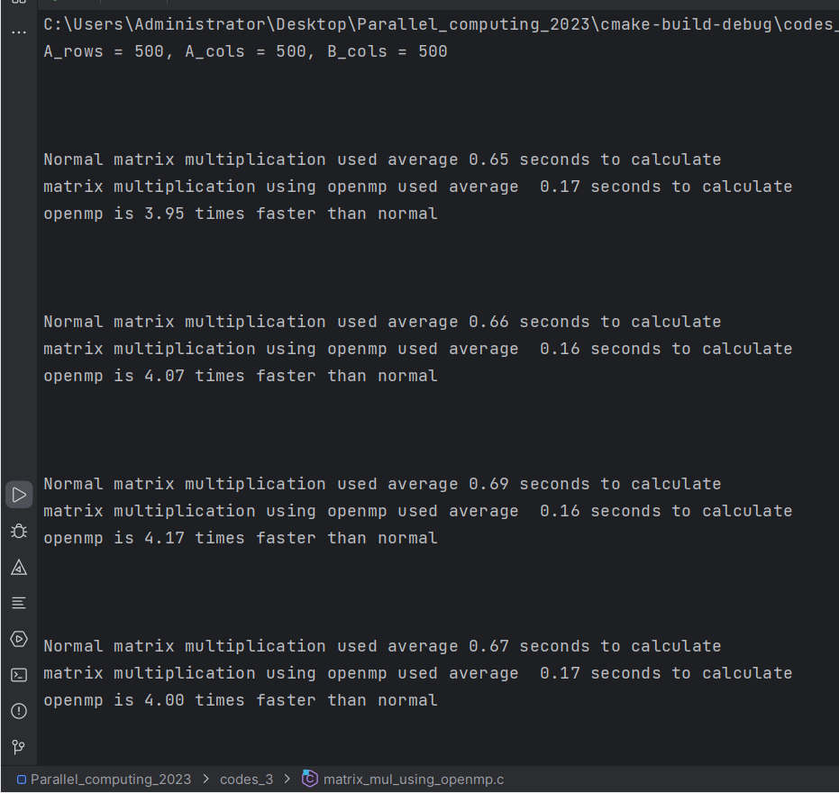
问题大小500*500，加快倍数 | 第一次 | 第二次 | 第三次 | 第四次 | 第五次 | 第六次 | 第七次 | 第八次 | 第九次 | 第十次 | 平均加快倍数
对第一层循环进行并行化 | 3.95 | 4.07 | 4.17 | 4 | 4.05 | 3.79 | 4.05 | 4.15 | 3.93 | 3.83 | 3.999
对第一、二层循环进行并行化 | 4.17 | 4.15 | 4.07 | 3.94 | 4.19 | 3.93 | 3.87 | 3.92 | 3.85 | 3.86 | 3.995
对第一、二、三层循环进行并行化 | 1.74 | 1.68 | 1.7 | 1.8 | 1.63 | 1.64 | 1.64 | 1.62 | 1.57 | 1.6 | 1.662
对第二层循环进行并行化 | 3.5 | 3.48 | 3.43 | 3.31 | 3.41 | 3.29 | 3.27 | 3.29 | 3.39 | 2.85 | 3.322
对第二、三层循环进行并行化 | 1.63 | 1.69 | 1.61 | 1.55 | 1.53 | 1.47 | 1.48 | 1.52 | 1.5 | 1.49 | 1.547
对第三层循环进行并行化 | 0.12 | 0.12 | 0.11 | 0.11 | 0.11 | 0.11 | 0.11 | 0.11 | 0.11 | 0.11 | 0.112
并行化加快倍数
（每一次倍数以十次矩阵运算计算值取得）

